Apresentação
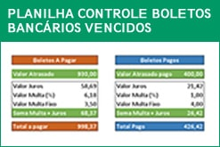
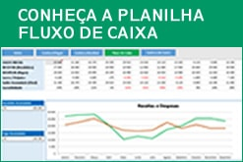

 | Planilha Grátis Excel - Calculadora de Juros Boleto bancário vencido

 | Planilha produzida para o site ExcelSolução.com.br - ©Diretos Reservados

 | Para mais informações ou modelos personalizados entre em contato por email: contato@excelsolucao.com.br

 | Super planilha Calculadora de juros para boleto bancário vencido!

 | Calcule rapidamente o valor dos boletos bancários vencidos, já atualizados com valor de juros e multa.
 | Basta apenas cadastrar os percentuais juros, multa, valor de multa fixo quando houver e
 | digitar as datas de vencimento, pagamento e valor do título.

Saiba nossas melhores dicas para otimizar seus trabalhos com planilhas de Excel!

